2024_data
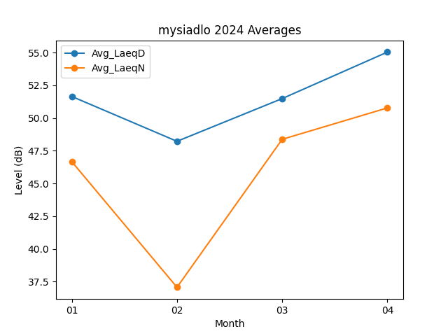
Month | Avg_LaeqD | Avg_LaeqN
01 | 51.64516129 | 46.670967742
02 | 48.220689655 | 37.075862069
03 | 51.483870968 | 48.374193548
04 | 55.033333333 | 50.77

